MAIN
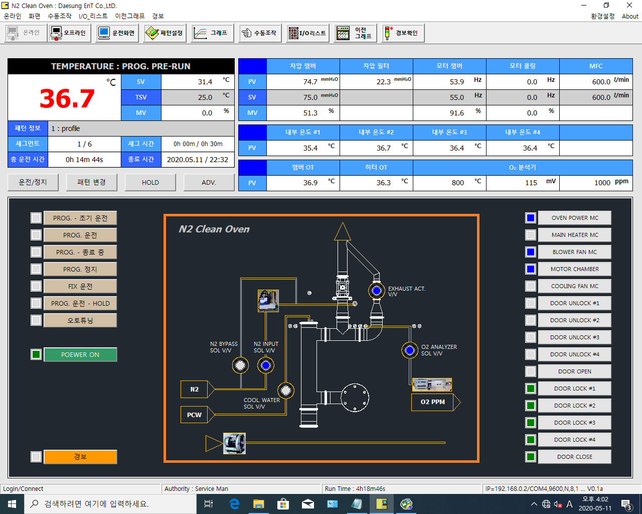

 |  |  | D8022 |  |  | D8027 | D8030 | D8033 | D8036 | D51
 |  | D8021 | D8023 |  |  | D8028 |  | D8034 | D8037 | D52
 |  |  | D8024 |  |  | D8029 |  | D8035 | D8038

 |  | D8009 |  | D8012 (Doble)/D8014 (Doble) |  | D31 | D32 | D33 | D34
 |  | D8010/D8011
 |  | D8016 (Doble) | 종료시간 |  |  | D16 | D17 | D56 | D57 | D58
 |  | D99 (0) = STOP | PC SET | I1011 | I1012
 |  | D99 (5) = SEG0 부터RUN |  | (계속:1) | (계속:1)
 |  | D99 (7) = SEG1 부터RUN

 |  |  |  |  |  | D8048.1
 |  | I0025 |  |  |  | D8048.8
 |  | I0027 |  |  |  | D8048.9
 |  | I0029 |  |  |  | D8048. | 서부장님이 확인중입니다
 |  | I0017 |  |  |  | D8048.10
 |  | I0021 |  |  |  | D8045.0
 |  | I1011 |  |  |  | D8045.1
 |  | D10111 |  |  |  | D8045.2
 |  |  |  |  |  | D8045.3
 |  | D8049.1 |  |  |  | D8045.9
 |  |  |  |  |  | D8045.4
 |  | I509 :1일때 | 도어열기 가능 |  |  | D8045.5
 |  | I509 :0일때 | 도어열기 불가 |  |  | D8045.6
N2 bypass SOL v/v | OK |  |  |  |  | D8045.7
exhaust sol valve | B접점처리 | I0099 |  |  |  | D8045.8

PARAMETER
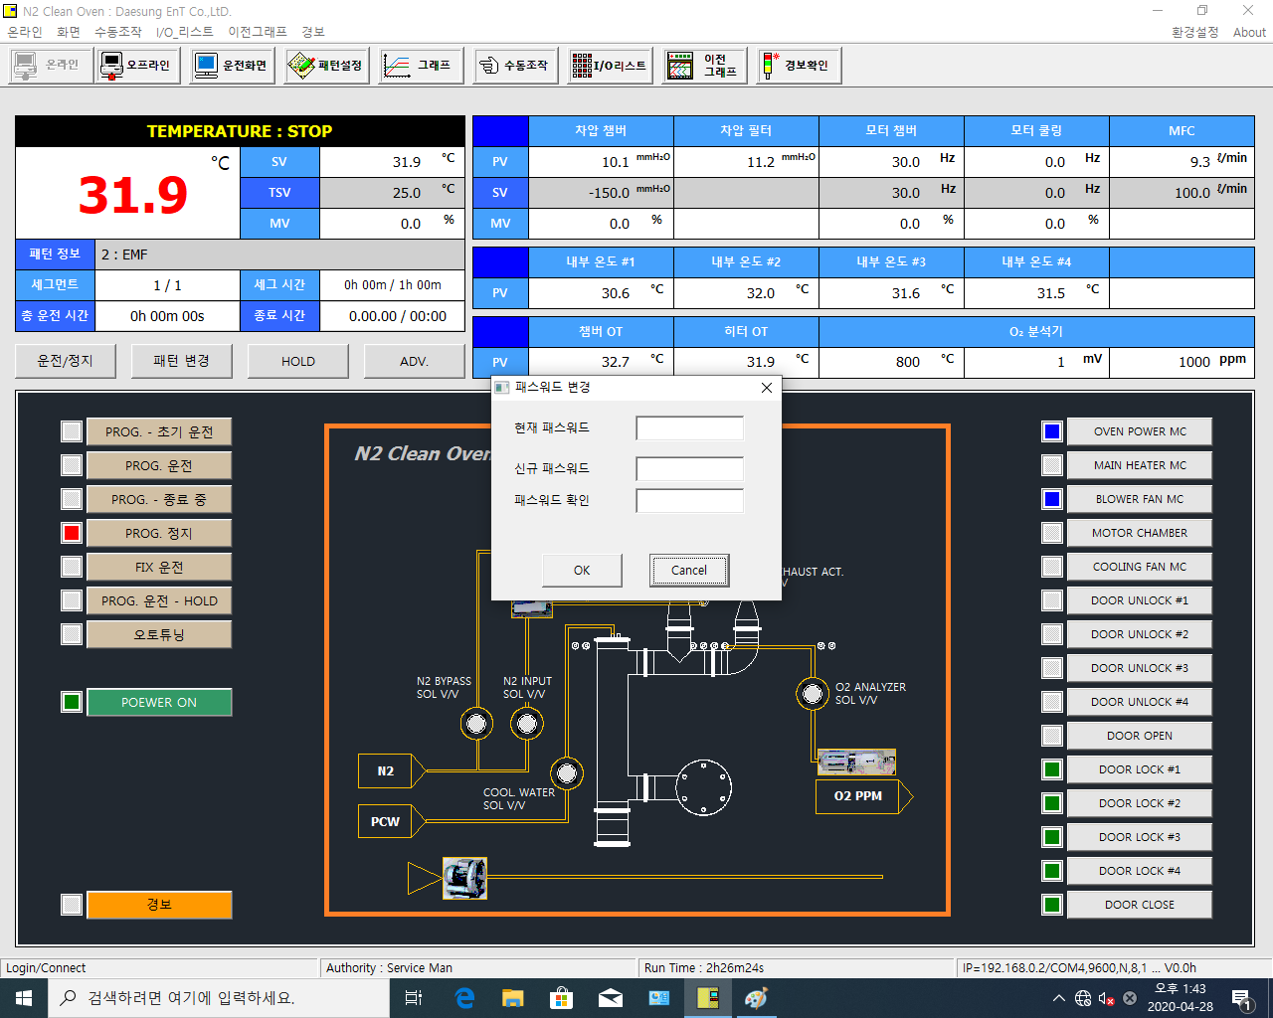
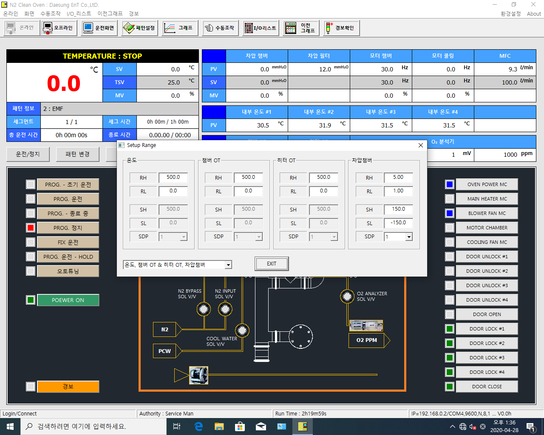

 |  | 란은 읽기항목 (설정불가)
 |  | 읽기영역

 | D9031 | D10183 | D9081 | D10283 |  | D9131 | D10383 | D9181 | D10483
 | D9032 | D10184 | D9082 | D10284 |  | D9132 | D10384 | D9182 | D10484
 | D9034 | D10186 | D9084 | D10286 |  | D9134 | D10386 | D9184 | D10486
 | D9035 | D10187 | D9085 | D10287 |  | D9135 | D10387 | D9185 | D10487
 | D9036 | D10188 | D9086 | D10288 |  | D9136 | D10388 | D9186 | D10488

 | 세팅창 오픈시 D8900 = 1
 | 세팅창 닫힘시 D8900 = 0

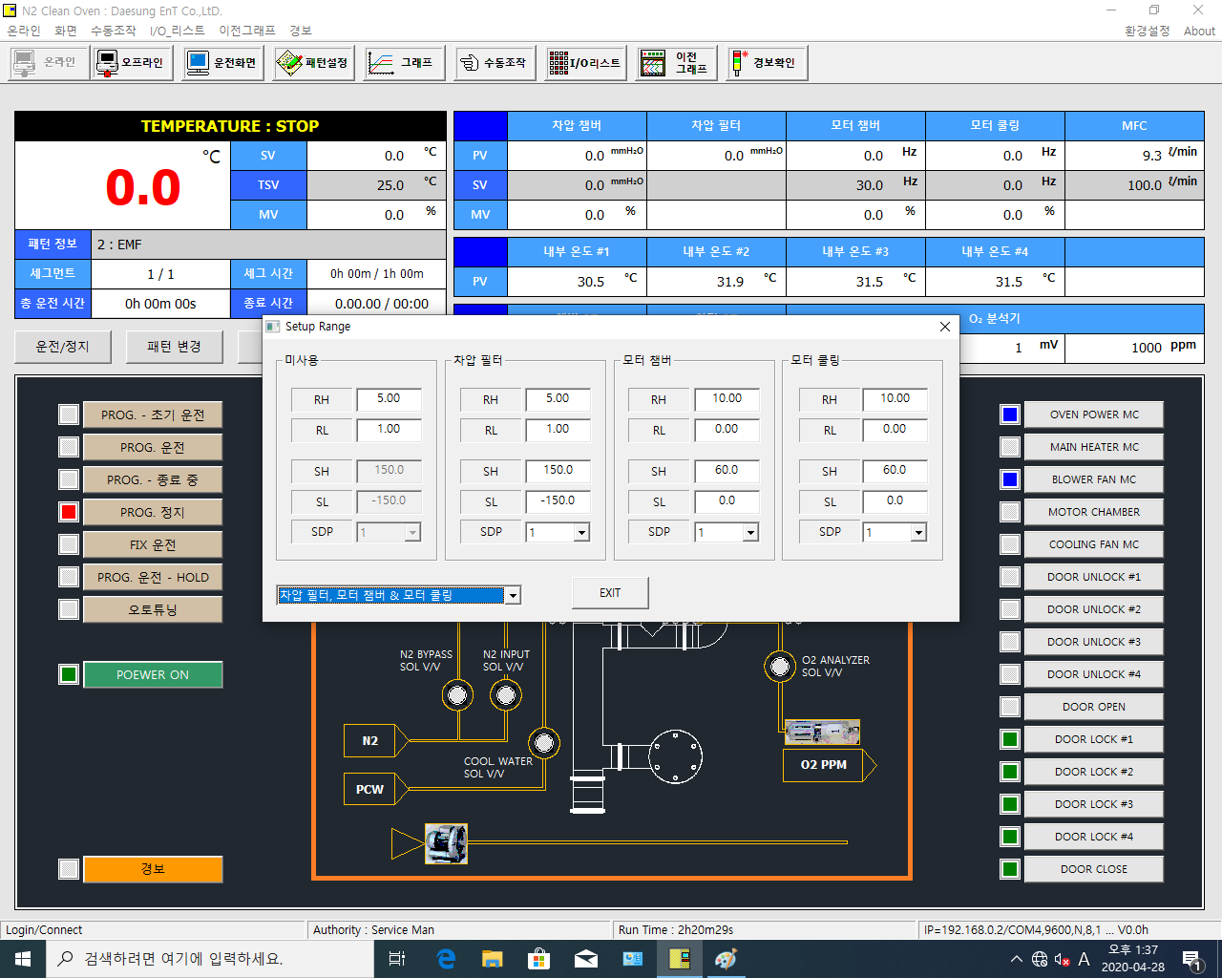

 | D9231 | D10583 | D9281 | D10683 |  | D9331 | D10783 | D9381 | D10883
 | D9232 | D10584 | D9282 | D10684 |  | D9332 | D10784 | D9382 | D10884
 | D9234 | D10586 | D9284 | D10686 |  | D9334 | D10786 | D9384 | D10886
 | D9235 | D10587 | D9285 | D10687 |  | D9335 | D10787 | D9385 | D10887
 | D9236 | D10588 | D9286 | D10688 |  | D9336 | D10788 | D9386 | D10888

 | 세팅창 오픈시 D8900 = 1
 | 세팅창 닫힘시 D8900 = 0
 | 내부온도1
 | D9431 | D10583 | D9481 | D10683 |  | D9531 | D10783 | D9581 | D10883
 | D9432 | D10584 | D9482 | D10684 |  | D9532 | D10784 | D9582 | D10884
 | D9434 | D10586 | D9484 | D10686 |  | D9534 | D10786 | D9584 | D10886
 | D9435 | D10587 | D9485 | D10687 |  | D9535 | D10787 | D9585 | D10887
 | D9436 | D10588 | D9486 | D10688 |  | D9536 | D10788 | D9586 | D10888

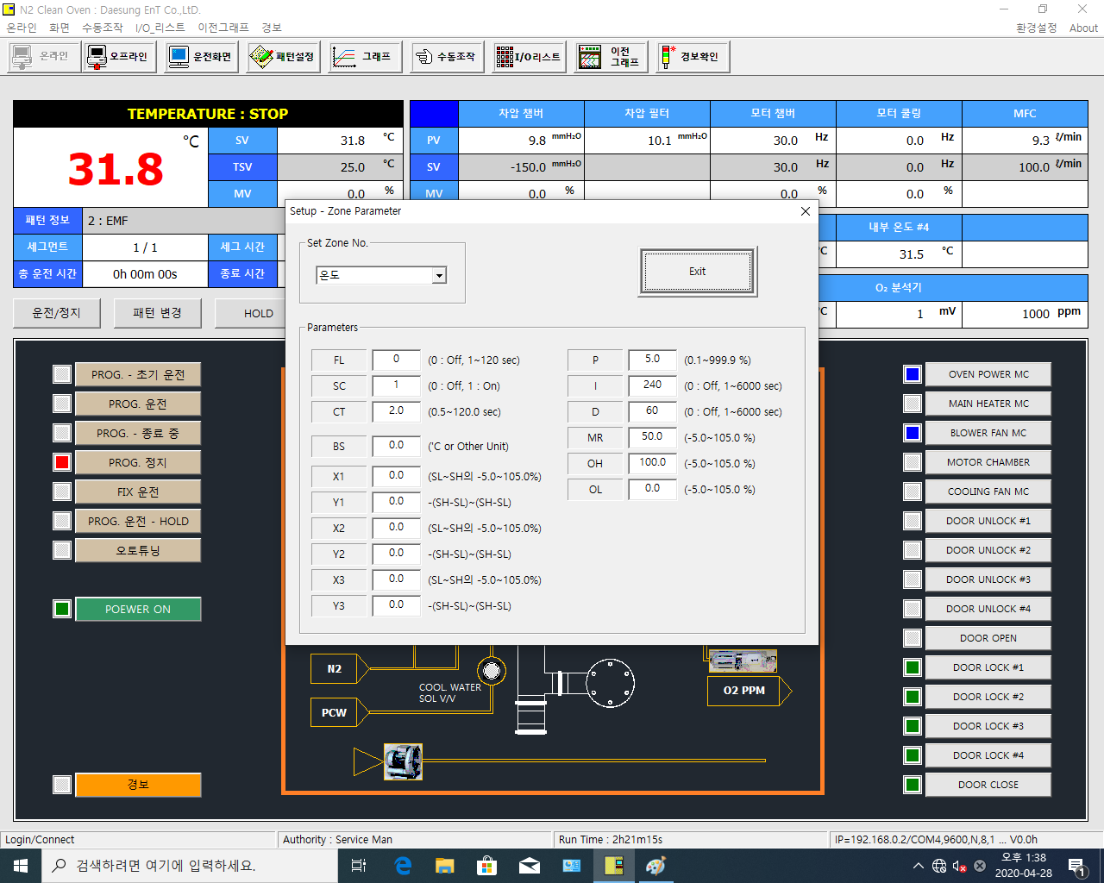
 | 세팅창 오픈시 D8900 = 1
 | 세팅창 닫힘시 D8900 = 0

 | D9002 | D10114 | D9020 | D10141
 | D9009 | D10121 | D9021 | D10142
 | D9019 | D10134 | D9022 | D10143
 | D9001 | D10113 | D9025 | D10144 | 46
 | D9003 | D10115 | D9023 | D10145 | 44
 | D9004 | D10116 | D9024 | D10146 | 45
 | D9005 | D10117
 | D9006 | D10118
 | D9007 | D10119
 | D9008 | D10120

 | 세팅창 오픈시 D8901 = 1
 | 세팅창 닫힘시 D8901 = 0

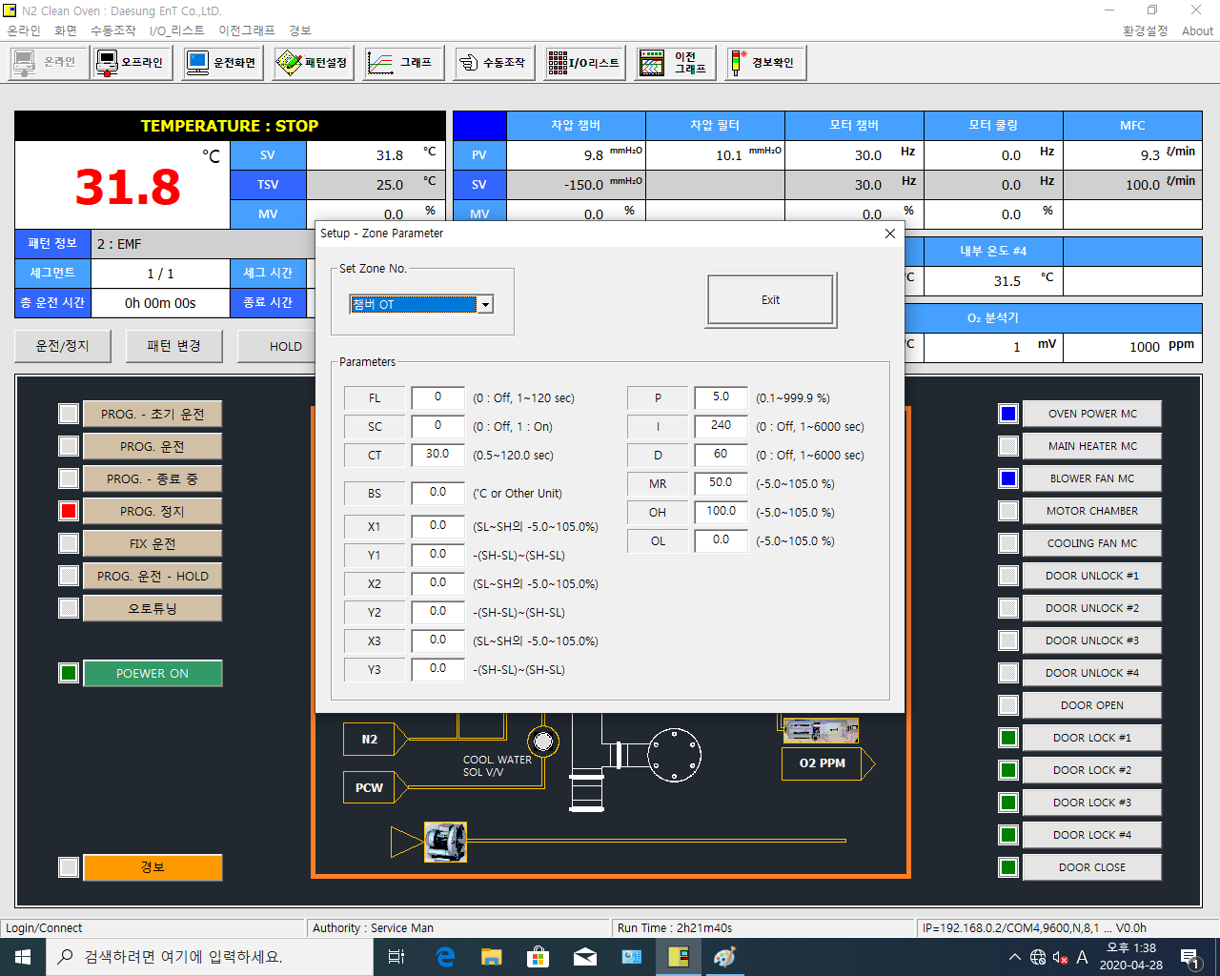

 | D9052 | D10214 | D9070 | D10241
 | D9059 | D10221 | D9071 | D10242
 | D9069 | D10234 | D9072 | D10243
 | D9051 | D10213 | D9075 | D10244 | 46
 | D9053 | D10215 | D9073 | D10245 | 44
 | D9054 | D10216 | D9074 | D10246 | 45
 | D9055 | D10217
 | D9056 | D10218
 | D9057 | D10219
 | D9058 | D10220

 | 세팅창 오픈시 D8901 = 1
 | 세팅창 닫힘시 D8901 = 0



 | D9102 | D10314 | D9120 | D10341
 | D9109 | D10321 | D9121 | D10342
 | D9119 | D10334 | D9122 | D10343
 | D9101 | D10313 | D9125 | D10344 | 46
 | D9103 | D10315 | D9123 | D10345 | 44
 | D9104 | D10316 | D9124 | D10346 | 45
 | D9105 | D10317
 | D9106 | D10318
 | D9107 | D10319
 | D9108 | D10320

 | 세팅창 오픈시 D8901 = 1
 | 세팅창 닫힘시 D8901 = 0



 | D9152 | D10414 | D9170 | D10441
 | D9159 | D10421 | D9171 | D10442
 | D9169 | D10434 | D9172 | D10443
 | D9151 | D10413 | D9175 | D10444 | 46
 | D9153 | D10415 | D9173 | D10445 | 44
 | D9154 | D10416 | D9174 | D10446 | 45
 | D9155 | D10417
 | D9156 | D10418
 | D9157 | D10419
 | D9158 | D10420

 | 세팅창 오픈시 D8901 = 1
 | 세팅창 닫힘시 D8901 = 0



 | D9202 | D10514 | D9220 | D10541
 | D9209 | D10521 | D9221 | D10542
 | D9219 | D10534 | D9222 | D10543
 | D9201 | D10513 | D9225 | D10544 | 46
 | D9203 | D10515 | D9223 | D10545 | 44
 | D9204 | D10516 | D9224 | D10546 | 45
 | D9205 | D10517
 | D9206 | D10518
 | D9207 | D10519
 | D9208 | D10520

 | 세팅창 오픈시 D8901 = 1
 | 세팅창 닫힘시 D8901 = 0



 | D9252 | D10614 | D9270 | D10641
 | D9259 | D10621 | D9271 | D10642
 | D9269 | D10634 | D9272 | D10643
 | D9251 | D10613 | D9275 | D10644 | 46
 | D9253 | D10615 | D9273 | D10645 | 44
 | D9254 | D10616 | D9274 | D10646 | 45
 | D9255 | D10617
 | D9256 | D10618
 | D9257 | D10619
 | D9258 | D10620

 | 세팅창 오픈시 D8901 = 1
 | 세팅창 닫힘시 D8901 = 0



 | D9302 | D10714 | D9320 | D10741
 | D9309 | D10721 | D9321 | D10742
 | D9319 | D10734 | D9322 | D10743
 | D9301 | D10713 | D9325 | D10744 | 46
 | D9303 | D10715 | D9323 | D10745 | 44
 | D9304 | D10716 | D9324 | D10746 | 45
 | D9305 | D10717
 | D9306 | D10718
 | D9307 | D10719
 | D9308 | D10720

 | 세팅창 오픈시 D8901 = 1
 | 세팅창 닫힘시 D8901 = 0



 | D9352 | D10814 | D9370 | D10841
 | D9359 | D10821 | D9371 | D10842
 | D9369 | D10834 | D9372 | D10843
 | D9351 | D10813 | D9375 | D10844 | 46
 | D9353 | D10815 | D9373 | D10845 | 44
 | D9354 | D10816 | D9374 | D10846 | 45
 | D9355 | D10817
 | D9356 | D10818
 | D9357 | D10819
 | D9358 | D10820

 | 세팅창 오픈시 D8901 = 1
 | 세팅창 닫힘시 D8901 = 0



 | D9402 | D10914 | D9420 | D10941
 | D9409 | D10921 | D9421 | D10942
 | D9419 | D10934 | D9422 | D10943
 | D9401 | D10913 | D9425 | D10944 | 46
 | D9403 | D10915 | D9423 | D10945 | 44
 | D9404 | D10916 | D9424 | D10946 | 45
 | D9405 | D10917
 | D9406 | D10918
 | D9407 | D10919
 | D9408 | D10920

 | 세팅창 오픈시 D8901 = 1
 | 세팅창 닫힘시 D8901 = 0



 | D9452 | D11014 | D9470 | D11041
 | D9459 | D11021 | D9471 | D11042
 | D9469 | D11034 | D9472 | D11043
 | D9451 | D11013 | D9475 | D11044 | 46
 | D9453 | D11015 | D9473 | D11045 | 44
 | D9454 | D11016 | D9474 | D11046 | 45
 | D9455 | D11017
 | D9456 | D11018
 | D9457 | D11019
 | D9458 | D11020

 | 세팅창 오픈시 D8901 = 1
 | 세팅창 닫힘시 D8901 = 0



 | D9502 | D11114 | D9520 | D11141
 | D9509 | D11121 | D9521 | D11142
 | D9519 | D11134 | D9522 | D11143
 | D9501 | D11113 | D9525 | D11144 | 46
 | D9503 | D11115 | D9523 | D11145 | 44
 | D9504 | D11116 | D9524 | D11146 | 45
 | D9505 | D11117
 | D9506 | D11118
 | D9507 | D11119
 | D9508 | D11120

 | 세팅창 오픈시 D8901 = 1
 | 세팅창 닫힘시 D8901 = 0



 | D9552 | D11214 | D9570 | D11241
 | D9559 | D11221 | D9571 | D11242
 | D9569 | D11234 | D9572 | D11243
 | D9551 | D11213 | D9575 | D11244 | 46
 | D9553 | D11215 | D9573 | D11245 | 44
 | D9554 | D11216 | D9574 | D11246 | 45
 | D9555 | D11217
 | D9556 | D11218
 | D9557 | D11219
 | D9558 | D11220

 | 세팅창 오픈시 D8901 = 1
 | 세팅창 닫힘시 D8901 = 0

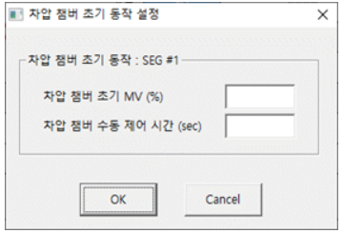

 | D81 | D8115
 | D82 | D8116

 | 세팅창 오픈시 D8902 = 1
 | 세팅창 닫힘시 D8902 = 0

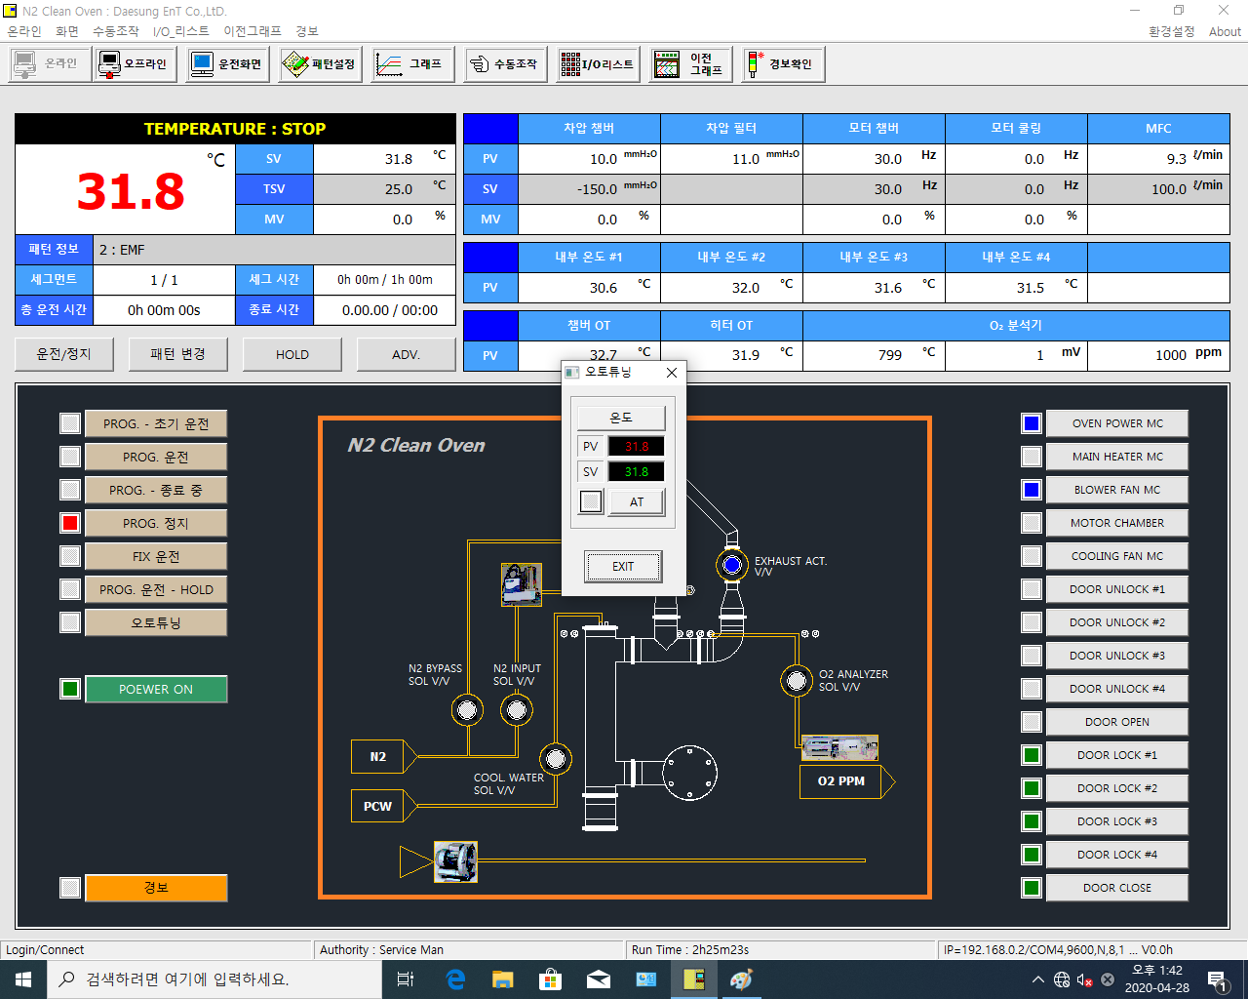

PV |  | D8021
SV | D41 | D8022

 | D10111 = 1아닐때 소등 |  |  |  |  | SW ON | I2011
 | D10111 = 1일때 점등 |  |  |  |  | SW OFF | I2012

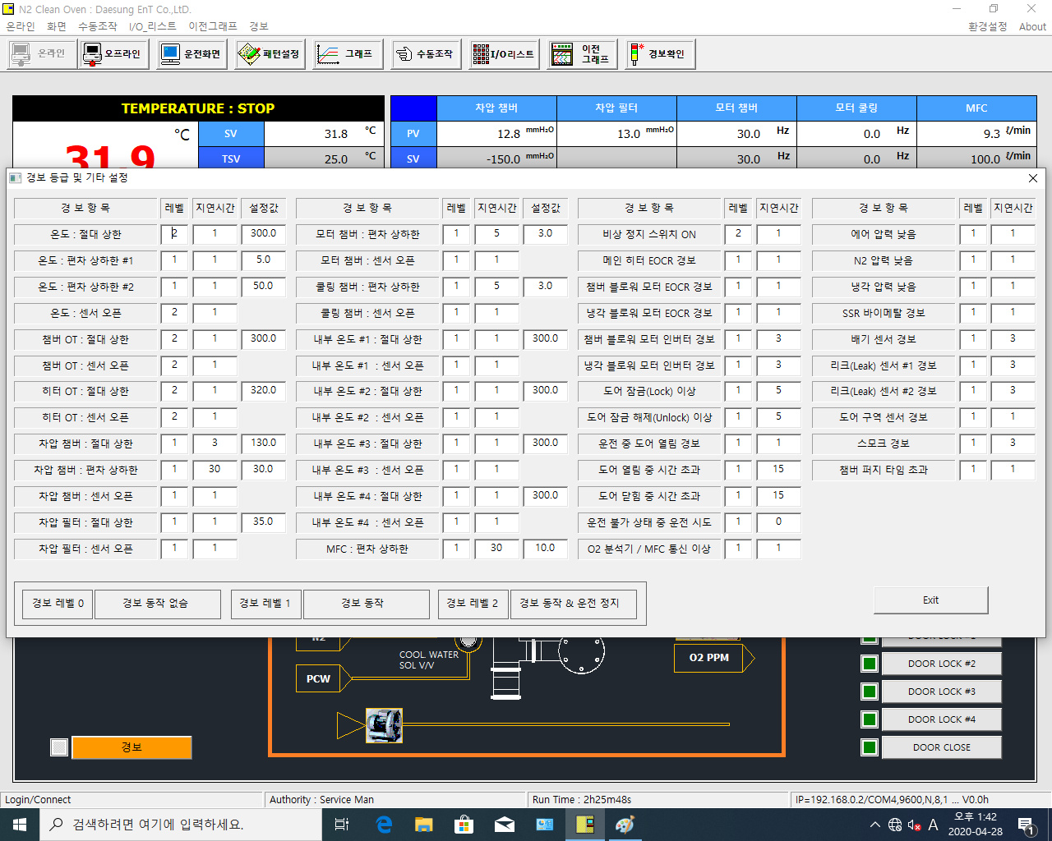
예) | D501 쓰기 | (D8201)읽기

D501(D8201) | D601(D8301) | D401(D8401) | D519(D8214) | D619(D8314) | D419(D8409) | D551(D8231) | D651(D8331) | D567(D8244) | D667(D8344)
D502(D8202) | D602(D8302) | D402(D8402) | D520(D8215) | D620(D8315) |  | D552(D8232) | D652(D8332) | D568(D2345) | D668(D8345)
D503(D8203) | D603(D8303) | D403(D8403) | D522(D8216) | D622(D8316) | D422(D8410) | D553(D8233) | D653(D8333) | D569(D2346) | D669(D8346)
D504(D8204) | D604(D8304) |  | D523(D8217) | D623(D8317) |  | D554(D8234) | D654(D8334) | D570(D2347) | D670(D8347)
D506(D8205) | D606(D8305) | D406(D8404) | D525(D8218) | D625(D8318) | D425(D8411) | D555(D8235) | D655(D8335) | D571(D8248) | D671(D8348)
D507(D8206) | D607(D8306) |  | D526(D8219) | D626(D8319) |  | D556(D8236) | D656(D8336) | D572(D8249) | D672(D8349)
D509(D8207) | D609(D8307) | D409(D8405) | D527(D8220) | D627(D8320) | D427(D8412) | D558(D8237) | D658(D8337) | D573(D8250) | D673(D8350)
D510(D8208) | D610(D8308) |  | D528(D8221) | D628(D8321) |  | D559(D8238) | D659(D8338) | D574(D8251) | D674(D8351)
D512(D8209) | D612(D8309) | D412(D8406) | D529(D8222) | D629(D8322) | D429(D8413) | D560(D8239) | D660(D8339) | D575(D8252) | D675(D8352)
D513(D8210) | D613(D8310) | D413(D8407) | D530(D8223) | D630(D8323) |  | D561(D8240) | D661(D8340) | D576(D8253) | D676(D8353)
D514(D8211) | D614(D8311) |  | D531(D8224) | D631(D8324) | D431(D8414) | D562(D8241) | D662(D8341)
D516(D8212) | D616(D8312) | D416(D8408) | D532(D8225) | D632(D8325) |  | D564(D8242) | D664(D8342)
D517(D8213) | D617(D8313) |  | D534(D8226) | D634(D8326) | D434(D8415) | D566(D8243) | D666(D8343)

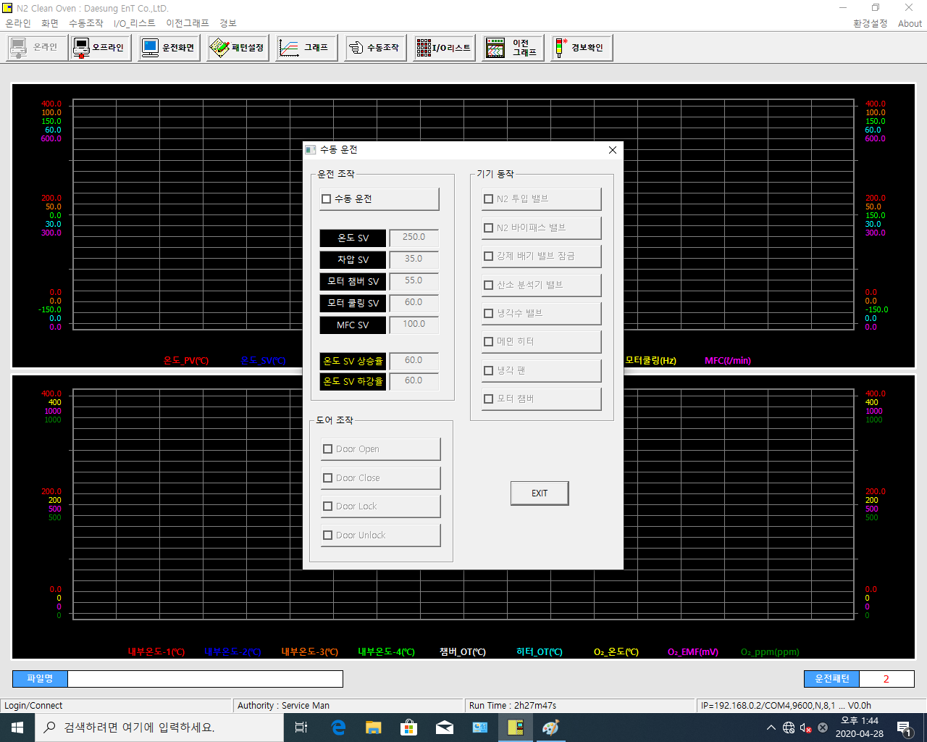

 | 수동운전 | D99 = 1(수정)

 |  | D41(D8022) |  | I0309(D8047.8) |  | I709
 |  | D42(D8028) |  | I0310(D8047.9) | (B접점) | I710
 |  | D43(D8034) |  | I0311(D8047.10) |  | I711
 |  | D44(D8037) |  | I0312(D8047.11) |  | I712
 |  | D48(D52) (수정) |  | I0313(D8047.12) |  | I713
 |  |  |  | I0325(D8048.8) |  | I725
 |  | D46(D8105) |  | I0327(D8048.10) | (수정) | I727
 |  | D47(D8106) |  | (????????) | I329 | I729

 |  | I0301(D8045.9) | I642
 |  | I0302(D8045.10) | I641
 |  | I0303(I505)
 |  | I0304(I506)

PATTERN
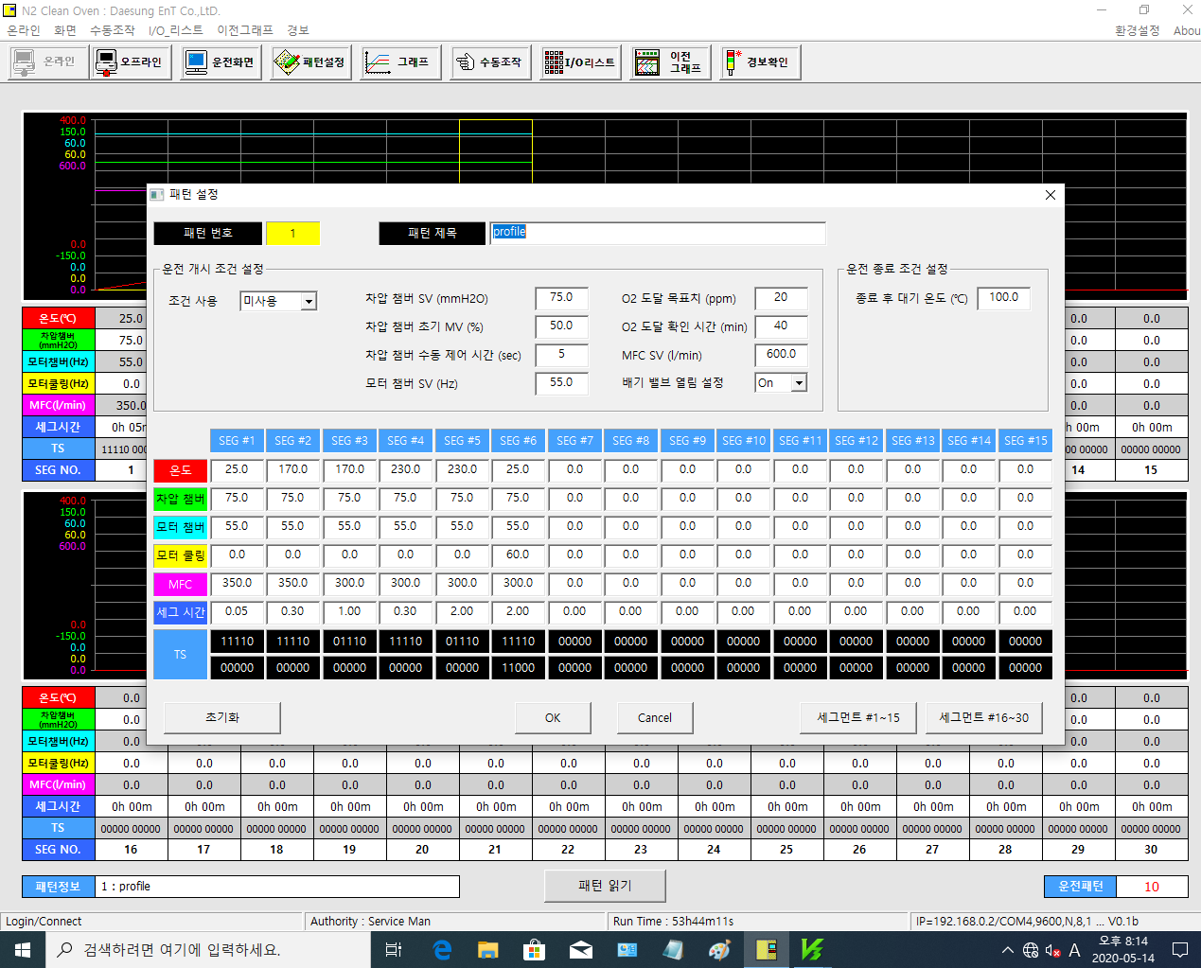

D2401(D2501) |  | D2402(D2502) |  | D2406(D2506) |  | D2411(D2511)
0:미사용 |  | D2403(D2503) |  | D2407(D2507)
1:사용 |  | D2404(D2504) |  | D2408(D2508)
 |  | D2405(D2505) |  | D2412(D2512)

SEG1~30
D2011(D2611) | D2021(D2621) | ~ | D2291(D2891) | D2301(D2901)
D2012(D2612) | D2022(D2622) | ~ | D2292(D2892) | D2302(D2902)
D2013(D2613) | D2023(D2623) | ~ | D2293(D2893) | D2303(D2903)
D2014(D2614) | D2024(D2624) | ~ | D2294(D2894) | D2304(D2904)
D2015(D2615) | D2025(D2625) | ~ | D2295(D2895) | D2305(D2905)
D2019(D2619) | D2029(D2629) | ~ | D2299(D2899) | D2309(D2909)
세그시간 1.23 일 경우 1시간 23분이므로 분으로 환산해 PLC로 83 전송

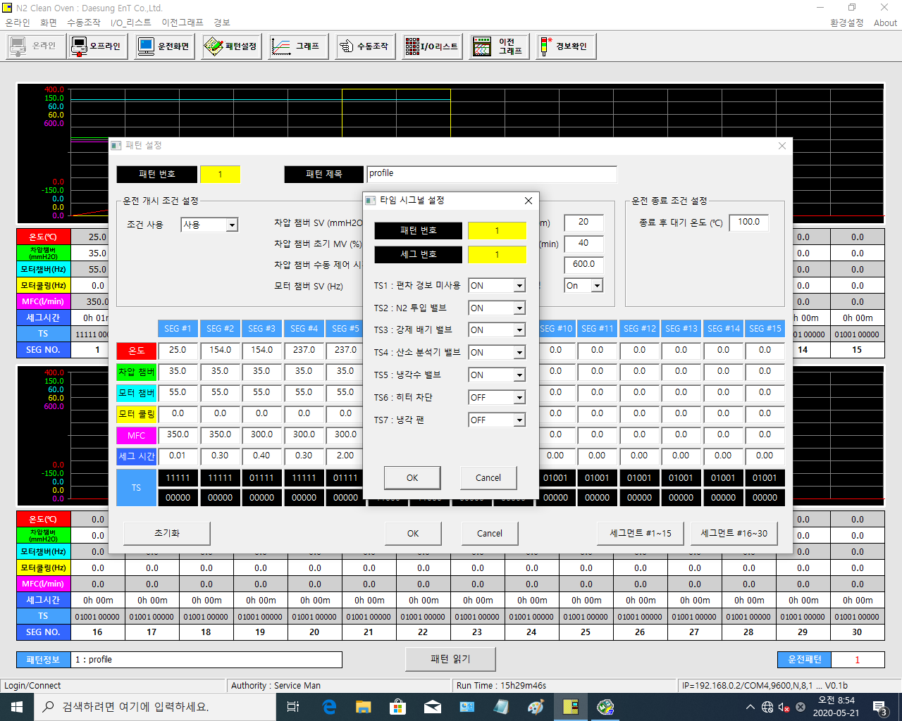

 | 디폴트 | SEG1 | SEG2 |  | SEG30
TS1 | OFF | D2017.0(D2521.0) | D2027.0(D2522.0) |  | D2307.0(D2550.0)
TS2 | ON | D2017.1(D2521.1) | D2027.1(D2522.1) |  | D2307.1(D2550.1)
TS3 | OFF | D2017.2(D2521.2) | D2027.2(D2522.2) |  | D2307.2(D2550.2)
TS4 | OFF | D2017.3(D2521.3) | D2027.3(D2522.3) | ~ | D2307.3(D2550.3)
TS5 | ON | D2017.4(D2521.4) | D2027.4(D2522.4) |  | D2307.4(D2550.4)
TS6 | OFF | D2017.5(D2521.5) | D2027.5(D2522.5) |  | D2307.5(D2550.5)
TS7 | OFF | D2017.6(D2521.6) | D2027.6(D2522.6) |  | D2307.6(D2550.6)
TS8 (추가) | OFF | D2017.7(D2521.7) | D2027.7(D2522.7) |  | D2307.7(D2550.7)

AL_IO_MANU
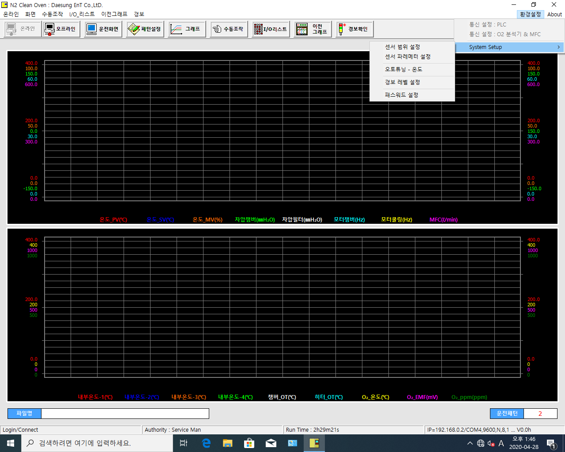
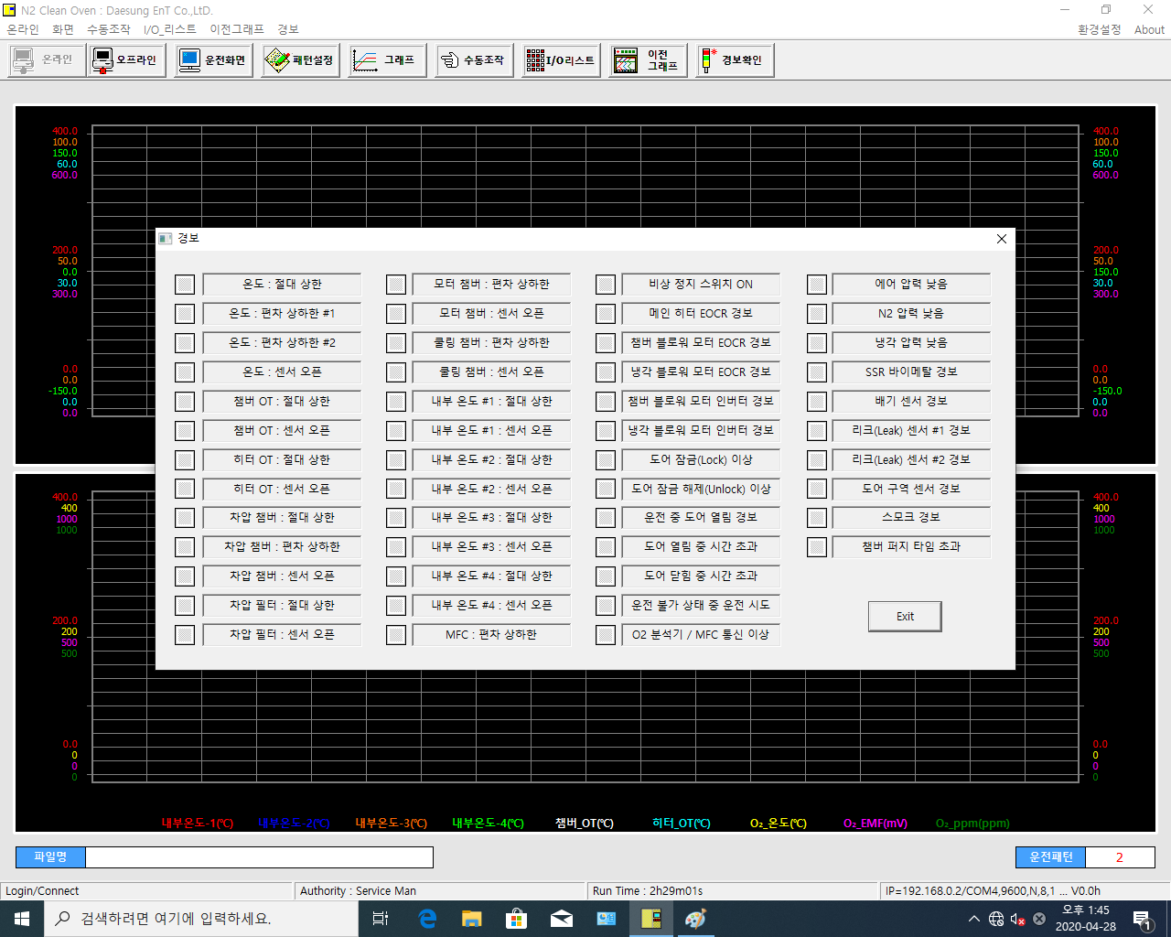
I4101 = 알파벳 I + 4101 의미
I4101 = 레벨1 & I4201 = 레벨2
I4101&I4201 | I4119&I4219 | I4151&I4251 | I4167&I4267
I4102&I4202 | I4120&I4220 | I4152&I4252 | I4167&I4268
I4103&I4203 | I4122&I4222 | I4153&I4253 | I4167&I4269
I4104&I4204 | I4123&I4223 | I4154&I4254 | I4170&I4270
I4106&I4206 | I4125&I4225 | I4155&I4255 | I4170&I4271
I4107&I4207 | I4126&I4226 | I4156&I4256 | I4170&I4272
I4109&I4209 | I4127&I4227 | I4158&I4258 | I4170&I4273
I4110&I4210 | I4128&I4228 | I4159&I4259 | I4170&I4274
I4112&I4212 | I4129&I4229 | I4160&I4260 | I4170&I4275
I4113&I4213 | I4130&I4230 | I4161&I4261 | I4170&I4276
I4114&I4214 | I4131&I4231 | I4162&I4262
I4116&I4216 | I4132&I4232 | I4164&I4264
I4117&I4217 | I4134&I4234 | I4166&I4266

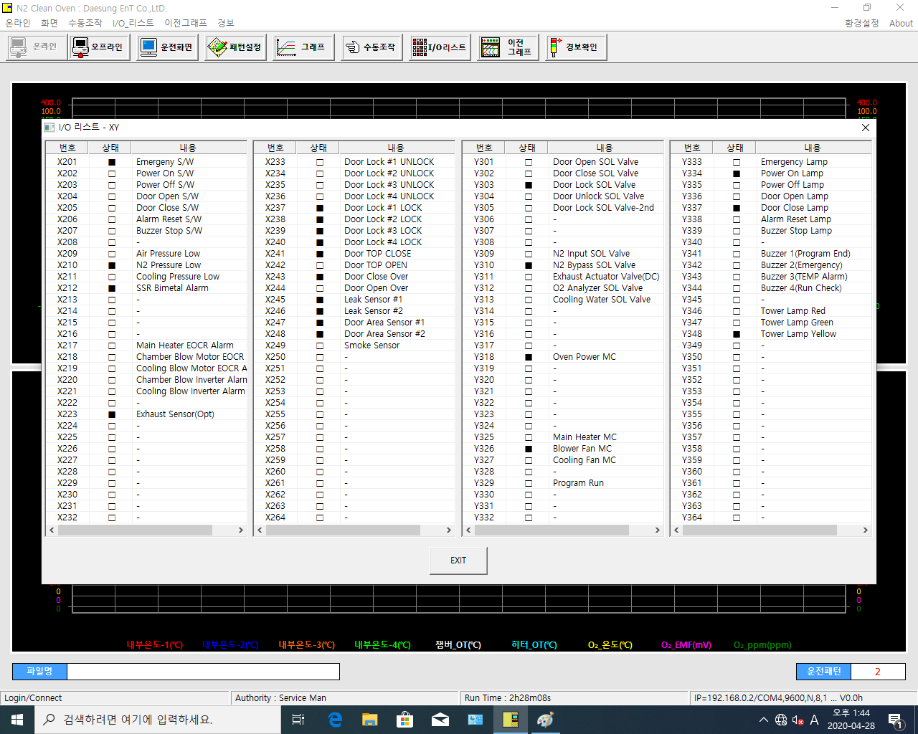
D8043.0 | D8045.0 | D8047.0 | D8049.0
~ | ~ | ~ | ~
D8043.15 | D8045.15 | D8047.15 | D8049.15
D8044.0 | D8046.0 | D8048.0 | D8050.0
~ | ~ | ~ | ~
D8044.15 | D8046.15 | D8048.15 | D8050.15

